Sheet1
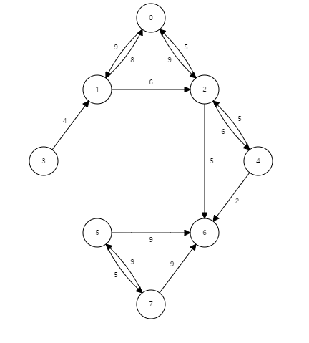
Vertex | Known | Cost | Path | 출발노드는 0
0 | F | 0 | -1
1 | F | INF | -1
2 | F | INF | -1
3 | F | INF | -1
4 | F | INF | -1
5 | F | INF | -1
6 | F | INF | 1
7 | F | INF | -1

 |  |  |  | 출발 노드를 기준으로
Vertex | Known | Cost | Path | 인접노드 코스트 업뎃
0 | T | 0 | -1
1 | F | 9 | -1 | INF> 0+9
2 | F | 9 | -1 | INF> 0+9
3 | F | INF | -1
4 | F | INF | -1
5 | F | INF | -1
6 | F | INF | 1
7 | F | INF | -1

 |  |  |  | 1번노드에서 같은작업
Vertex | Known | Cost | Path | 하지만 수행안됨
0 | T | 0 | -1
1 | T | 9 | 0
2 | F | 9 | 0 | 9 < 9+6 (거짓)
3 | F | INF | -1
4 | F | INF | -1
5 | F | INF | -1
6 | F | INF | 1
7 | F | INF | -1

 |  |  |  | 2번노드에서 같은작업
Vertex | Known | Cost | Path | 6, 4번 이동가능
0 | T | 0 | -1
1 | T | 9 | 0
2 | T | 9 | 0
3 | F | INF | -1
4 | F | 15 | 2 | INF > 9+6
5 | F | INF | -1
6 | F | 14 | 2 | INF > 9+5
7 | F | INF | -1

 |  |  |  | 가까운 6번 먼저
Vertex | Known | Cost | Path | 하지만 경로 없음
0 | T | 0 | -1
1 | T | 9 | 0
2 | T | 9 | 0
3 | F | INF | -1
4 | F | 15 | 2
5 | F | INF | -1
6 | T | 14 | 2
7 | F | INF | -1

 |  |  |  | 그다음 4번
Vertex | Known | Cost | Path | 하지만 변동없음
0 | T | 0 | -1
1 | T | 9 | 0
2 | T | 9 | 0
3 | F | INF | -1
4 | T | 15 | 2
5 | F | INF | -1
6 | T | 14 | 2 | 14 > 15 + 2 (거짓)
7 | F | INF | -1

